Intro
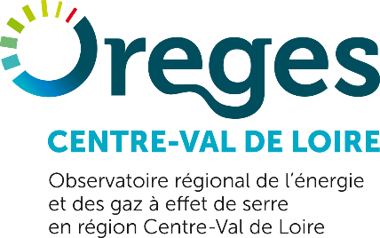
 | Tableau de bord de l'énergie en région Centre-Val de Loire

 | Données disponibles | Production d'énergie
 |  | Consommation d'énergie
 |  | L'onglet "Meta_prod" présente, par filière, ce qui est comptabilisé et les sources de données.

 | Date de mise à jour | 31-Dec-16 | Bilan pour l'année de référence 2014

 | Avertissement | Des choix ont du être faits pour établir ces données, notamment en ce qui concerne les consommations d'énergie.
 |  | Veuillez consulter la note méthodologique, disponible sur le site de l'Oreges Centre-Val de Loire, pour connaître les méthodes appliquées et les hypothèses, ainsi que pour les évolutions.

 | Source des données | Pour la production d'énergie: |  | ADEME-Sinoé, AFPG, Arbocentre, BEPH, BRGM, Chambre Régionale d'Agriculture du Centre-Val de Loire, DREAL Centre-Val de Loire, Observ'ER, RTE, SOeS, CC Collines du Perche, Cofely Services, Dalkia, SODC, Ville de Blois, Ville de Chartres, SITA, Véolia, Via Sèva.
 |  | Pour la consommation d'énergie: |  | Arbocentre, Agreste, CPDP, CFBP, CITEPA, INSEE, GRTgaz, GRDF, GrD GEDIA, RTE, SOeS, ADEME-Sinoé, CC Collines du Perche, Dalkia, Engie Cofely, SODC, Ville de Blois, Ville de Chartres, Via Sèva.

 | Conditions d'utilisation des données | Ces données peuvent être réutilisées sous réserve que la source soit clairement explicitée.

 |  | Les données présentées ici peuvent être soumises à corrections, en fonction de l'évolution des méthodologies employées, ou d'une modification des sources de données.
 |  | Veuillez consulter le site internet de l'Oreges Centre-Val de Loire pour vous assurer de la prise en compte des dernières données disponibles.
 |  | www.observatoire-energies-centre.org

